ESPECIFICACIONES TÉCNICAS
(Utilizar papel membrete)

Anexo No. 8 - Especificaciones técnicas
OBJETO |  | COMPRA DE SUMINISTRO PARA EL APOYO LOGÍSTICO A LA SECRETARÍA DE DESARROLLO ECONÓMICO EN LOS VALLES DEL SOFTWARE (CVS) DEL DISTRITO ESPECIAL DE CIENCIA, TECNOLOGÍA E INNOVACIÓN DE MEDELLÍN.

 |  |  |  |  |  |  |  | Diligenciar por el proponente según aplique
Item | Elemento | Marca | Referencia | Tipo | Unidad | Cantidad X Unidad | Foto de referencia | Ficha técnica ofrecido | Descripción del producto ofrecido | Fotografia producto ofrecido | Tiempo de garantía producto ofrecido
1 | Lentes Biconvexos para Google Cardboard 25mm | Indicar | Indicar | Consumible | Paquete / 10 pares | 21 | 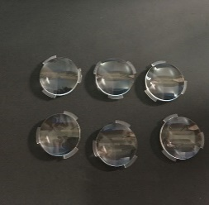
2 | Hoja de Lija de Agua - Grano 80 | Indicar | Indicar | Consumible | Paquete / 50 unidades | 3
3 | Hoja de Lija de Agua - Grano 120 | Indicar | Indicar | Consumible | Paquete / 50 unidades | 3
4 | Hoja de Lija de Agua - Grano 240 | Indicar | Indicar | Consumible | Paquete / 50 unidades | 3 | 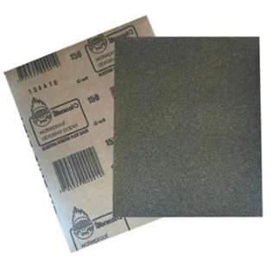
5 | Hoja de Lija de Agua - Grano 360 | Indicar | Indicar | Consumible | Paquete / 50 unidades | 3
6 | Cinta Kraft Engomada - Cinta de Marquetería - Ancho 2 Pulgadas | Indicar | Indicar | Consumible | Unidad | 21 | 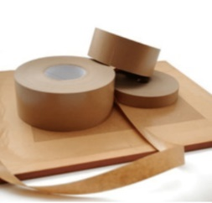
7 | Madera Tipo Triplex - Espesor 18mm - Hoja de 80cm x 80cm | Indicar | Indicar | Consumible | Unidad | 21
8 | Baterias AA Recargables - Paquete x 4 unidades | Indicar | Indicar | Consumible | Paquete | 21
9 | Cargador para Baterias AA, Baterias 9 Voltios y Batería Cuadrada | Indicar | Indicar | Consumible | Unidad | 21
10 | Bateria 9 Voltios Recargable (Cuadrada) | Indicar | Indicar | Consumible | Unidad | 42
11 | Lámina Adhesiva y Flexible para Superficie de Cama Caliente - Impresora 3D Ender | Indicar | Indicar | Consumible | Unidad | 42
12 | Tubo de Teflón - Tamaño XS para Filamento 1.75 - Impresora 3D (1 metro) | Capricorn | Indicar | Consumible | Unidad | 42
13 | Fresa CNC para Grabado - Vástago 1/8" (3.175mm) - Punta en V, 30° 0.1mm | Indicar | Indicar | Consumible | Unidad | 21
14 | Fresas CNC para Corte - Fresa Vástago 1/8" (3.175mm), Tugnsteno desde 1mm hasta 3.175mm Corte y Grabado | Indicar | Indicar | Consumible | Kit x 10 | 21
15 | Fresas CNC Grande Vástago 1/2" (12 mm) - Punta Plana 2 hilos para Corte y Grabado | Indicar | Indicar | Consumible | Kit x 8 | 21
16 | Fresa CNC Grande - Vástago 1/8" (3.175mm) - Punta Redonda 2 Hilos para Grabado | Indicar | Indicar | Consumible | Unidad | 21
17 | Lámina de Baquelita Virgen - 20cm x 20cm - Una Sola Cara | Indicar | Indicar | Consumible | Unidad | 21 | 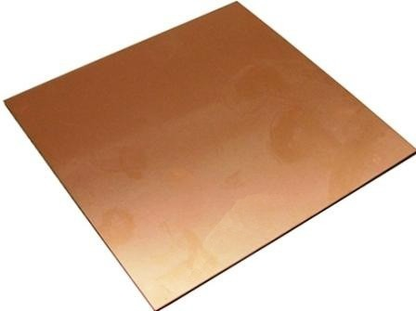
18 | Tapete Salvacorte - Medida A2 60x45 cm | Indicar | Indicar | Consumible | Unidad | 42
19 | Pañitos Húmedos Multiusos Desinfectantes x 70 | Indicar | Indicar | Consumible | Paquete | 21 | 
20 | Par de Pinzas para Pestañas Pelo a Pelo | Indicar | Indicar | Consumible | Unidad | 21
21 | Aguja de Limpieza para Boquilla de Impresora 3D 0.4mm | Indicar | Indicar | Consumible | Unidad | 21
22 | Paños de limpieza X 70 X Rollo 88 Hojas (Para Mantenimiento de Máquinas) | Indicar | 3165 | Consumible | Unidad | 21
23 | Paño de Microfibra | Indicar | Indicar | Consumible | Unidad | 21
24 | Kit Hot End Completo Impresora 3D Ender 3 (Reemplazo Calefactor Impresora) - Extrusor CR10 MK8 Material: Aluminio, Acero Inoxidable y Latón Tipo de Montaje: Instalación Rosca de Conexión Externa Tamaño de la Boquilla: 0,4mm | Creality | CR10 MK8 | Repuesto | Unidad | 21 | 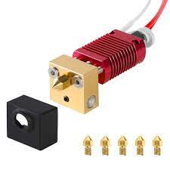
25 | Fusible (Multimetro) - 650mA 250V - Medidas 20mm x 5mm diametro Cerámico | Indicar | Indicar | Repuesto | Unidad | 42 | 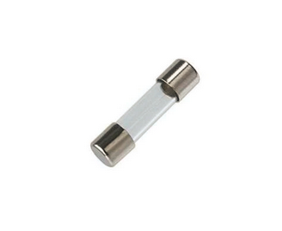
26 | Fusible (Multimetro) - 20A 250v - Medidas 20mm x 5mm Cerámico | Indicar | Indicar | Repuesto | Unidad | 42
27 | Fusible (CNC Elephant Azul) - 10A 500V Medidas 37mm x 10mm Cerámico | Indicar | Indicar | Repuesto | Unidad | 21
28 | Fusible (Fuente Regulada) - 2.5A 250V Medidas 20mm x5mm Vidrio | Indicar | Indicar | Repuesto | Unidad | 21 | 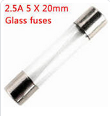
29 | Fusible (Fuente Regulada) - 3.5A 250V Medidas 20mm x 5mm Vidrio | Indicar | Indicar | Repuesto | Unidad | 21
30 | Fusible (Estación de Soldadura) - 6A 250V Medidas 20mm x 5mm | Indicar | Indicar | Repuesto | Unidad | 21
31 | Fusible (Panel Solar) - 16A 1000V Medidas 38mm x 10mm | Indicar | Indicar | Repuesto | Unidad | 8
32 | Fusible (Plotter de Corte) fusible de 10a 250v medidas 38mm x 10mm diametro | Indicar | Indicar | Repuesto | Unidad | 21
33 | Fusible (Impresora 3D Ender 3) - 10A 250V Medidas 20mm x 5mm | Indicar | Indicar | Repuesto | Unidad | 42 | 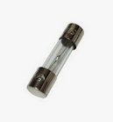
34 | Caja Tornillos Ensamble de 1/2'' x 100 piezas | Indicar | Indicar | Consumible | Caja x 100 | 21
35 | Cartón Corrugado (Cartón de Caja) - Pliego 70cm x 100cm | Indicar | Indicar | Consumible | Unidad | 84
36 | Driver Controlador de Motor L298N - Puente H 2A, compatible con Arduino | Indicar | L298N | Repuesto | Unidad | 100
37 | Sensor Ultrasonido | Indicar | HC-SR04 | Repuesto | Unidad | 315
38 | Chasis Robot - Incluye llantas y motores, compatible con Arduino | Indicar | Indicar | Repuesto | Unidad | 100
39 | Cable Tipo Jumper Arduino 10 CM Macho - Hembra | Arduino | Indicar | Repuesto | Unidad | 1000
40 | Cable Tipo Jumper Arduino 11 CM Macho - Macho | Arduino | Indicar | Repuesto | Unidad | 1000
41 | Mini Protoboard 170 puntos | Indicar | Indicar | Repuesto | Unidad | 100
42 | Modulo Bluetooth HC05 | Arduino | HC05 | Repuesto | Unidad | 100
43 | Sensor de Temperatura y Humedad Relativa - DHT11 | Arduino | DHT11 | Repuesto | Unidad | 100
44 | Mini Bomba Sumergible - 2.5-6V | Indicar | Indicar | Repuesto | Unidad | 100
45 | Bolsa para Gafas Oculus | Meta | Meta Quest 3 Carrying Case | Dotación | Unidad | 21 | 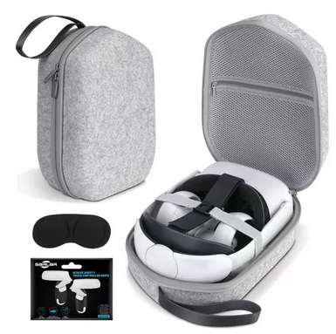
46 | Cable UTP Cat6A | Indicar | Indicar | Consumible | Metro | 299
47 | Pela Cables | Indicar | Indicar | Dotación | Unidad | 21
48 | Enfriador de Aire Tipo Portatil - tanque de 9 litros, control manual y remoto, 3 funciones (enfriador, humidificador y ventilador), voltaje 110V, bajo consumo de energía (<=40W) | Indicar | Indicar | Dotación | Unidad | 7 | 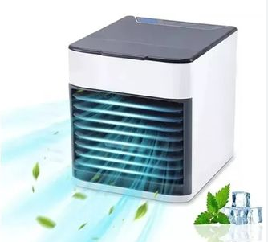
49 | Lego Spike Prime , 528 piezas | Lego | Spike Prime - 45678 | Dotación | Unidad | 7
50 | Kit IoT | Arduino | Explore IoT Kit Rev 2 | Dotación | Unidad | 20
51 | Kit de Iniciación completo compatible con Arduino | Indicar | Arduino UNO R3 | Dotación | Unidad | 7 | 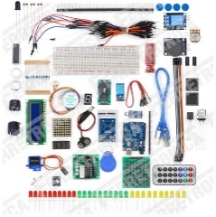
52 | Kit de Brocas para Corte y Fresado CNC para CNC 3DMK 9060 | Indicar | Indicar | Consumible | kit x 10 | 5
53 | Escariadora para CNC 3DMK 9060 | Indicar | Indicar | Consumible | Unidad | 5
54 | Driver o Tarjeta de Control para CNC 3DMK 9060 | Annoy Tools | GRBL-A4988 | Repuesto | Unidad | 5
55 | kit Motor a Largo Plazo para CNC 3DMK 9060 | Indicar | Indicar | Repuesto | Unidad | 5
56 | Cuchilla con carcasa para Plotter Corte Vevor 1350mm | Indicar | Indicar | Repuesto | Unidad | 5
57 | Rueda Rodillo Presión para Plotter Corte Vevor 1350mm | Indicar | Indicar | Repuesto | Unidad | 5
58 | Espejo para Cortadora Laser Cut 6040 | Indicar | Indicar | Repuesto | Unidad | 6
59 | Lente para Cortadora Laser Cut 6040 | Indicar | Indicar | Repuesto | Unidad | 6
60 | Kit Boquilla para Impresora 3D Ender 3 | Creality | Nozzle de 0.2/0.3/0.4/0.5/0.6/0.8/1.0 mm | Repuesto | Kit x 7 | 10
61 | Board para Impresora 3D Ender 3 V2 | Creality | Main board PCBA | Repuesto | Unidad | 10
62 | Termistor para Impresora 3D Ender 3 | Creality | Termistor | Repuesto | Unidad | 10
63 | Cartucho Calefactor 24V para Impresora 3D Ender 3 | Creality | Cartucho Calefactor 24V | Repuesto | Unidad | 10
64 | Cabezal para Plotter de Impresión Enjet DX7 | Indicar | Indicar | Repuesto | Unidad | 1
65 | Wiper para Plotter de Impresión Enjet DX7 | Indicar | Indicar | Repuesto | Unidad | 4
66 | Cable USB tipo A tipo B para Plotter de Impresión Enjet DX7 | Indicar | Indicar | Repuesto | Unidad | 6
67 | Encoder para Plotter de Impresión Enjet DX7 | Indicar | Indicar | Repuesto | Unidad | 3
68 | Damper para Plotter de Impresión Enjet DX7 | Indicar | Indicar | Repuesto | Unidad | 3
69 | Capping para Plotter de Impresión Enjet DX7 | Indicar | Indicar | Repuesto | Unidad | 3
70 | Bus de Datos para Plotter de Impresión Enjet DX7 | Indicar | Indicar | Repuesto | Unidad | 3

INDICACIONES DE DILIGENCIAMIENTO DEL ANEXO
1. El proponente debera detallar según sea el caso si adjunta ficha técnica, detallar descripción del producto, o adjuntar foto del producto, o las tres opciones. COMO MÍNIMO DEBE DILIGENCIAR UNA DE LAS TRES OPCIONES dispuestas en las columnas J, K y L.
2. El proponente debera detallar el tiempo de garantía para cada producto ofertado en la Columna M.

 | Nombre del Representante Legal ___________________________________________
 | C. C. No.__________________________________________________________________
 | Dirección de correo________________________________________________________
 | Dirección electrónica_______________________________________________________
 | Ciudad___________________________________________________________________

